상품제안서
에나멜 일러스트 파우치 (대) 모음 -28종 | 상품코드: F29840

 |  |  |  |  |  |  | 02-412-0044 | www.easy1.co.kr
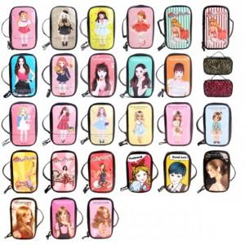

【상세/제작정보】 | 1박스당 입수량 변경 35개

【인쇄/포장옵션】 | / OPP(비닐)

【공급단가】 | 수량 | 200~ | 500~ | 1,000~ | 3,000~ | 5,000~
*VAT별도 | 단가 | 2,170원 | 2,130원 | 2,080원 | 2,000원 | 1,920원

【상품 URL】 | http://www.easy1.co.kr/src/goods_detail.php?gdno=29840

